32366-1 FLOWER1
厦 门 迪 礼 伞 业 进 出 口 有 限 公 司

工厂 |  | 客户单号 DL260001-1 FLOWER1 |  |  | 客户代码 IS（PO32366-1) |  |  | 下单日期 |  | 2025.12.15
数量 | 2505打 |  | 品名规格 | 21.5"X8K三折自动开双层伞 |  |  |  | 完工日期

材料 | 明 细 |  |  |  |  |  |  | 工艺要求
伞骨 | 21.5"X8K三折自动伞，黑色电着铁中棒，黑色电着铁伞架，铁牛版，两段玻纤防风骨，无弓 |  |  |  |  |  | 1.产前样：各色1支
 |  |  |  |  |  |  | 2.大裁开布要求：常规
伞布 | 双层：外层足178T碰击花布（6款花色见底下图片），外层无需印刷LOGO，内层足155T涤纶素色布
Flower1 外层花色 | 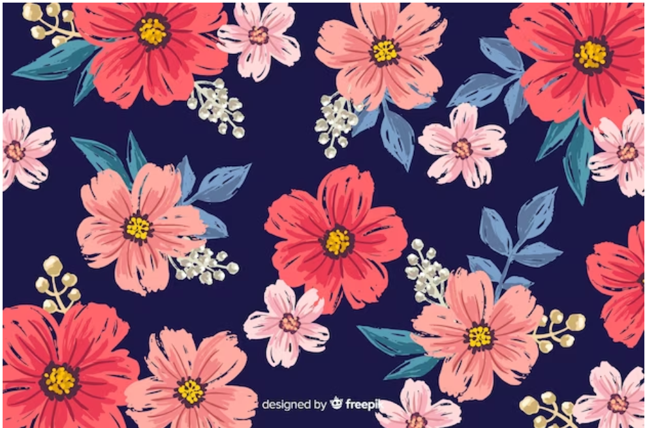 | 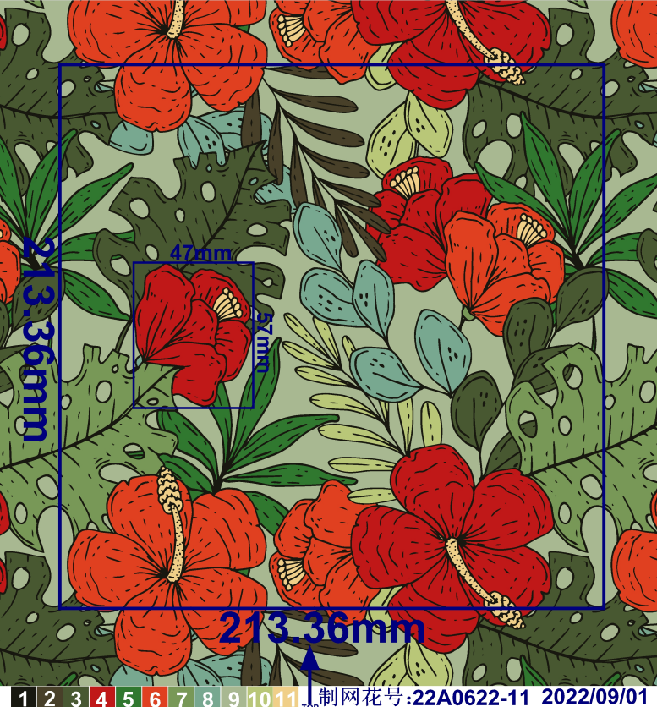 |  |  |  | 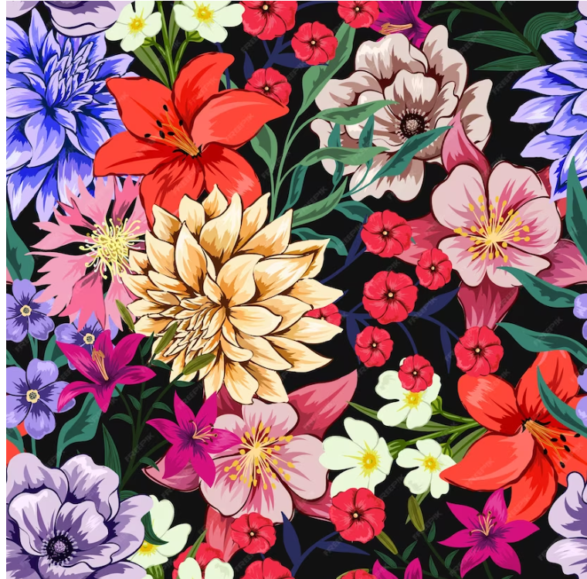 |  | 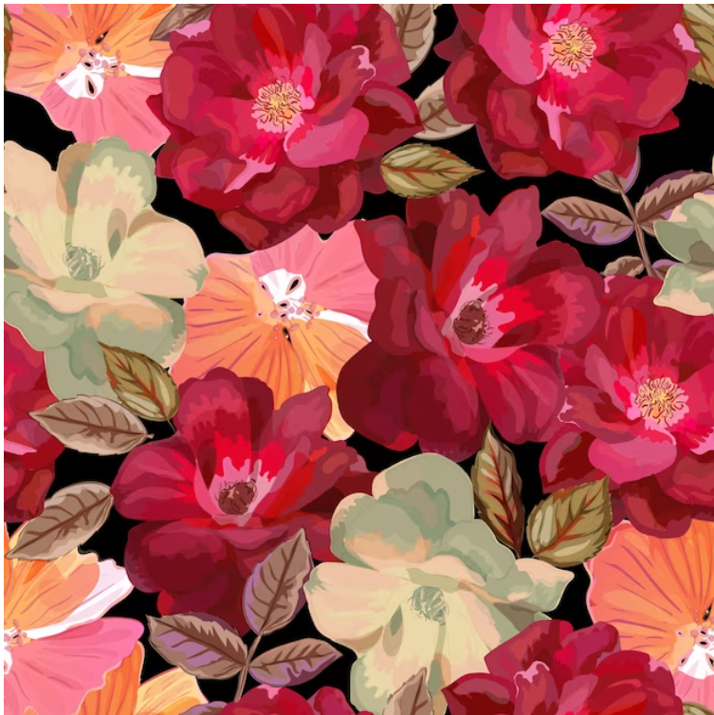 |  | 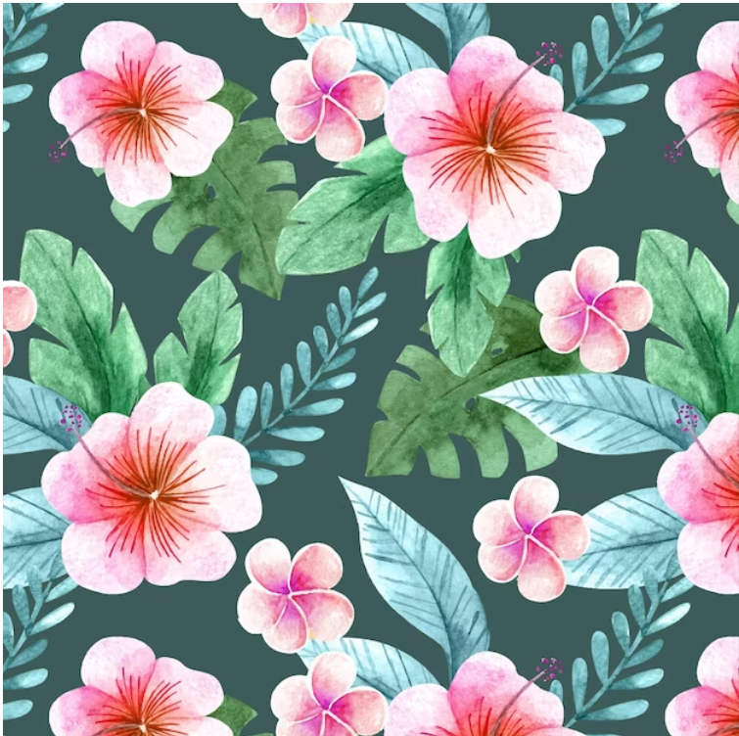
搭配内层颜色 | 深蓝 | 绿色 |  | 深蓝 |  | 黑色 |  | 黑色 |  | 绿色
伞头 | 共15款配色伞头，配色伞头带，伞头需印刷LOGO，根据各款伞头的差异，LOGO位置先提供客户审核确认。 每款伞头配6款花布色，单款伞头配色包装， （伞头款式、对应条码和数量参照第二张）
伞尾、笠 | 配色喷PU棉塑料伞尾+丝印1个防掉漆的银色Alentino 伞尾同伞头颜色 |  |  |  |  |  | 6.伞带要求：常规
伞束、珠 | 黑镍色西德珠 |  |  |  |  |  | 7.打顶要求：三圈
伞带 | 本布伞带，足3.3CM+织标3.3*6.5CM |  |  |  |  |  | 8.缝伞要求：枪打两步
内标 | 4x18cm 对折条码内标，做图稿确认 |  |  |  |  |  | 吊牌图稿发客人确认
吊牌 | 5.5x11.5cm 新款红色双面吊牌，做图稿确认，吊牌枪打布套上，条码朝外 |  |  |  |  |  | 出货前发给客人质量检测报告
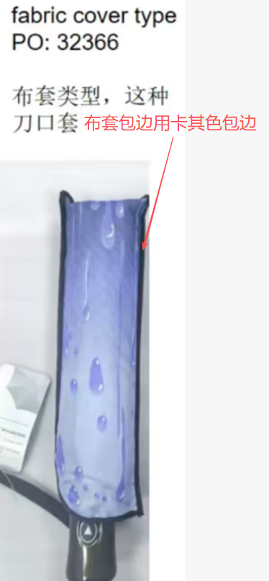
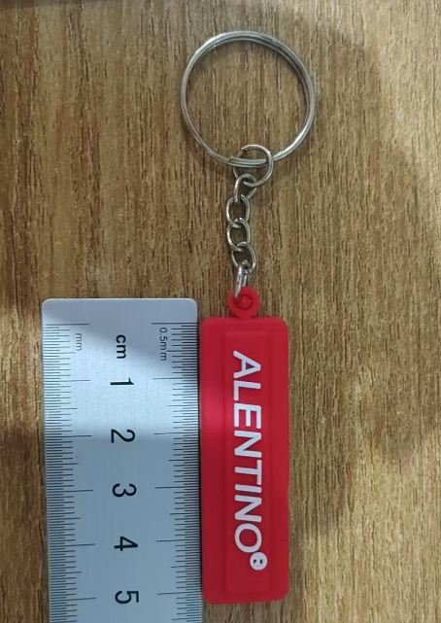
钥匙扣 | 1支一个钥匙扣，挂在伞头带上
OPP | 一支一个OPP袋,印刷白色LOGO |  |  |  |  |  | 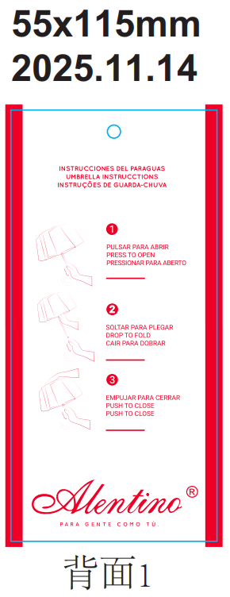
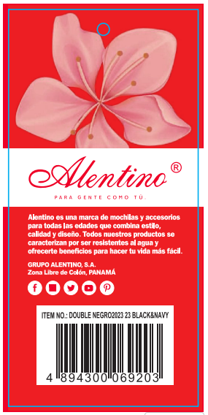
布套 | 本布斜切口布套加卡其色F9097包边，无印刷
印刷 | 伞面和布套无印刷
 | OPP袋、伞头、伞尾都需印LOGO
天布 | 透明天布
木耳 | 黑色海绵木耳花
正 唛 |  |  |  | 侧 唛
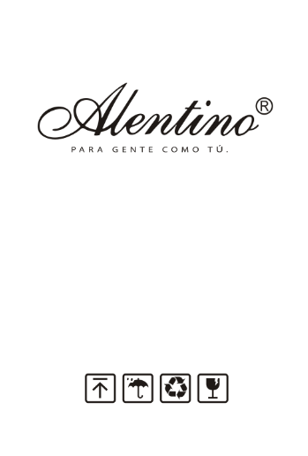
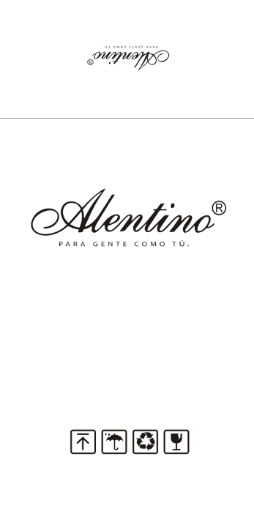
 |  |  | 两正唛，其中一面封箱顶加印1面logo | ORDER NO.:PO32366-1 ITEM NO.:AUTO OPEN D-(按伞头名称）-FLOWER1 COLOR:FLOWER1 QTY: 60 PCS G.W.: N.W.: MEAS: C/NO.:

 |  |  |  |  |  |  | 包装明细
 |  |  |  |  |  |  | 1支/OPP袋； 1支挂一个钥匙扣在伞头带上； 12支/内盒（单款伞头配6款花色各2支）； 60支/外箱； 单款伞头单独配色包装。 两正唛两侧唛，纸箱图稿要先确认

材料到货状态
伞骨 |  |  | 伞束 |  |  | 粘扣 |  |  | 制单：
伞布 |  |  | OPP套 |  |  | 配色线 |  |  | 审核：
伞头 |  |  | 纸箱
伞尾、笠 |  |  | 不干胶
伞珠 |  |  | 吊牌
织唛 |  |  | 内标
Flower1 伞头英文名字 伞头图片 每款伞头均配6款花色 |  |  |  | 伞头配色 |  | 内标、吊牌、纸箱： 条形码 |  |  |  | 数量/打
Eva 此款伞头待确认 |  |  |  | 配色按图片 |  | 4894300069470 |  |  |  | 167打
Hawái |  |  |  | 配色按图片 |  | 4894300069500 |  |  |  | 167打
Dalila |  |  |  | 配色按图片 |  | 4894300069531 |  |  |  | 167打
Kassem |  |  |  | 配色按图片 |  | 4894300069562 |  |  |  | 167打
Fares |  |  |  | 配色按图片 |  | 4894300069593 |  |  |  | 167打
Kalili |  |  |  | 配色按图片 |  | 4894300069623 |  |  |  | 167打
Abdala |  |  |  | 配色按图片 |  | 4894300069654 |  |  |  | 167打
Sari |  |  |  | 配色按图片 |  | 4894300069685 |  |  |  | 167打
Amaya |  |  |  | 配色按图片 |  | 4894300069715 |  |  |  | 167打
Zainab fares |  |  |  | 配色按图片 |  | 4894300069746 |  |  |  | 167打
Asía fares |  |  |  | 配色按图片 |  | 4894300069777 |  |  |  | 167打
Fátima ale |  |  |  | 配色按图片 |  | 4894300069807 |  |  |  | 167打
Afef Kassem |  |  |  | 配色按图片 |  | 4894300069838 |  |  |  | 167打
Salim | 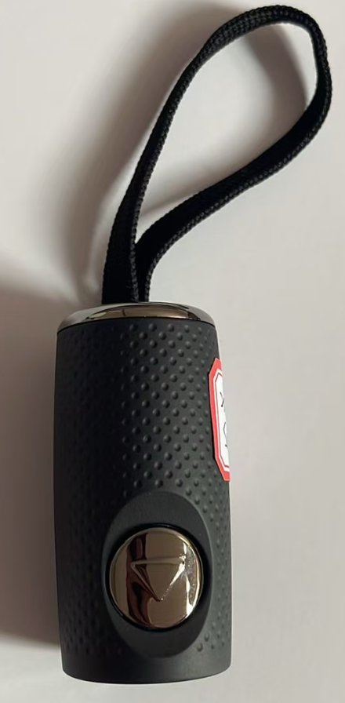 |  |  | 配色按图片 |  | 4894300069869 |  |  |  | 167打
Alaya |  |  |  | 配色按图片 |  | 4894300069890 |  |  |  | 167打

